Бар-репорты
Id | Название | Статус | Серьезность | Приоритет | Автор | Исполнитель | Тестовое окружение | Предусловие | Шаги | Ожидаемый результат | Фактический результат | Вложение
Zmb01 | Отсутствует ограничение на количество символов в поле ввода "Поиск". | New | S3 - Major | P2-Medium | Захарова М.Б. |  | ОС: Windows 7 Браузер: Google Chrome Версия 109.0.5414.120 | Открыть главную страницу сайта http://dandydandy.ru/ | 1. В поле ввода "Поиск" ввести более 100 символов. | Нельзя ввести более 100 символов. Появляется Warning. | 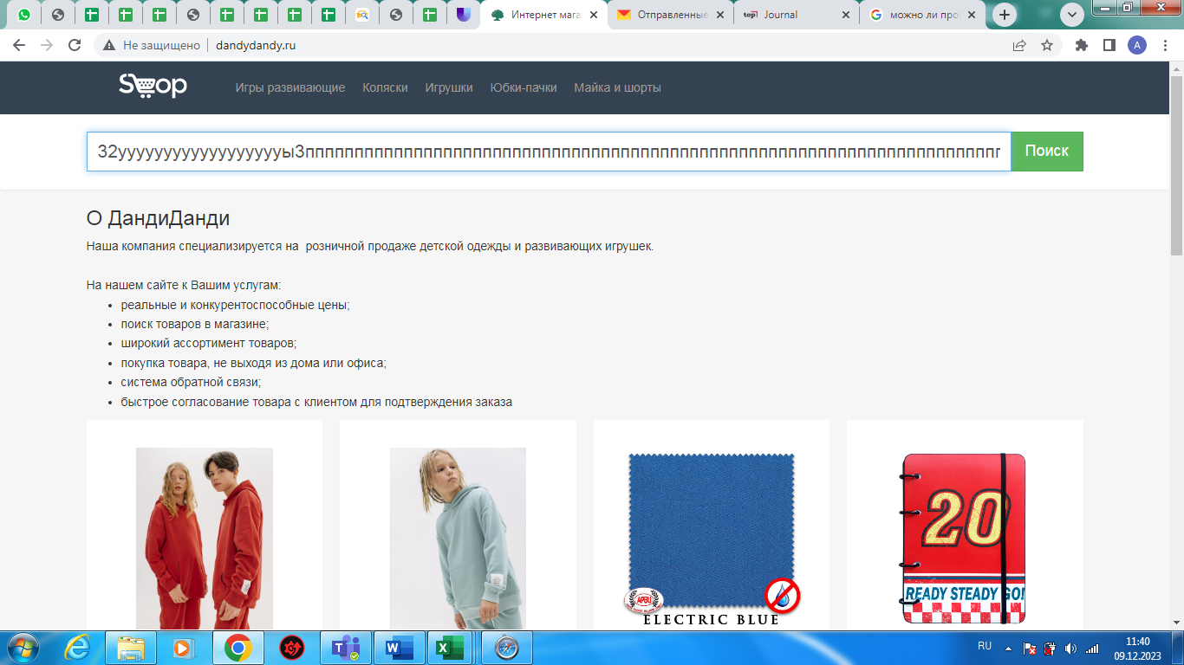 Количество вводимых символов не имеет ограничений. Warning не отображается.
Zmb02 | Ввод пробела в поле ввода "Поиск". | New | S4-Minor | P3-Low | Захарова М.Б. |  | ОС: Windows 7 Браузер: Google Chrome Версия 109.0.5414.120 | Открыть главную страницу сайта http://dandydandy.ru/ | 1. В поле ввода "Поиск" ввести 1 пробел. | Отображается Warning "Заполните поле". | Данные ( в виде одного пробела) введены. Warning не отображается. | 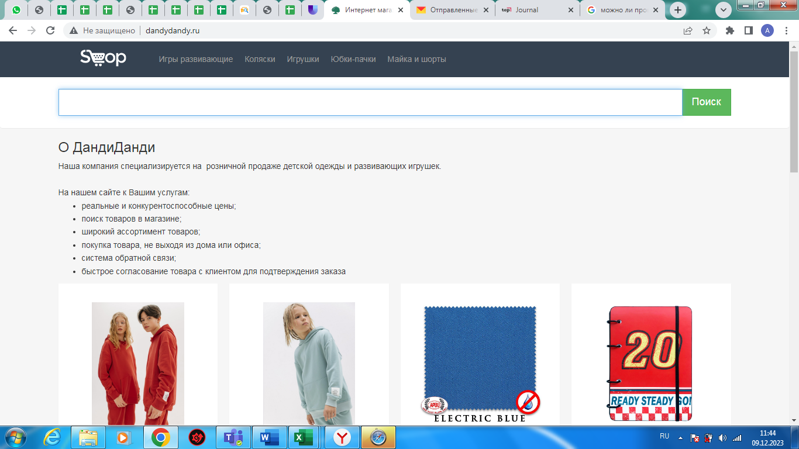
Zmb03 | Ввод символов, кроме символов точка и запятая в поле ввода "Поиск". | New | S4-Minor | P2-Medium | Захарова М.Б. |  | ОС: Windows 7 Браузер: Google Chrome Версия 109.0.5414.120 | Открыть главную страницу сайта http://dandydandy.ru/ | 1. В поле ввода "Поиск" ввести символы, например %$#!#$% | Отображается Warning "Введите корректное значение". | Введены символы. Warning не отображается. | 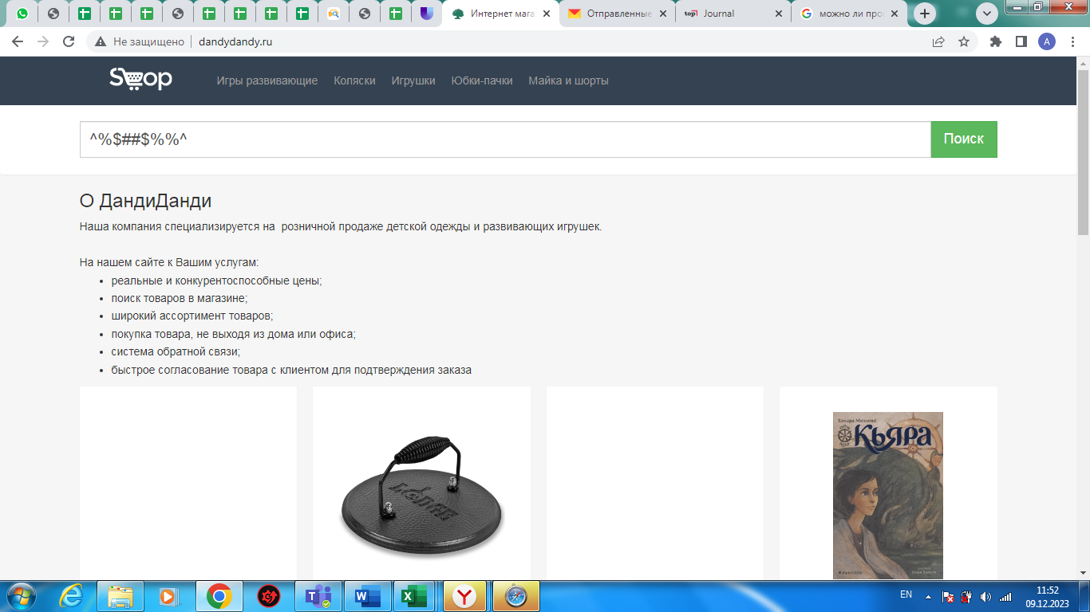
Zmb04 | Отсутствует фото в карточке некоторых товаров. | New | S3 - Major | P2-Medium | Захарова М.Б. |  | ОС: Windows 7 Браузер: Google Chrome Версия 109.0.5414.120 |  | Открыть главную страницу сайта http://dandydandy.ru/ | В карточке товара присутствует фото этого товара. | В карточке товара фото отсутствует.
Zmb05 | Наличие карточек товара, не соответствующих специализации интернет-магазина. | New | S3 - Major | P2-Medium | Захарова М.Б. |  | ОС: Windows 7 Браузер: Google Chrome Версия 109.0.5414.120 |  | Открыть главную страницу сайта http://dandydandy.ru/ | На сайте представлены карточки товара, соотвествующие специализации интернет-магазина | На сайте представлены карточки товара, не соотвествующие специализации интернет-магазина, например крышка, ведро. | 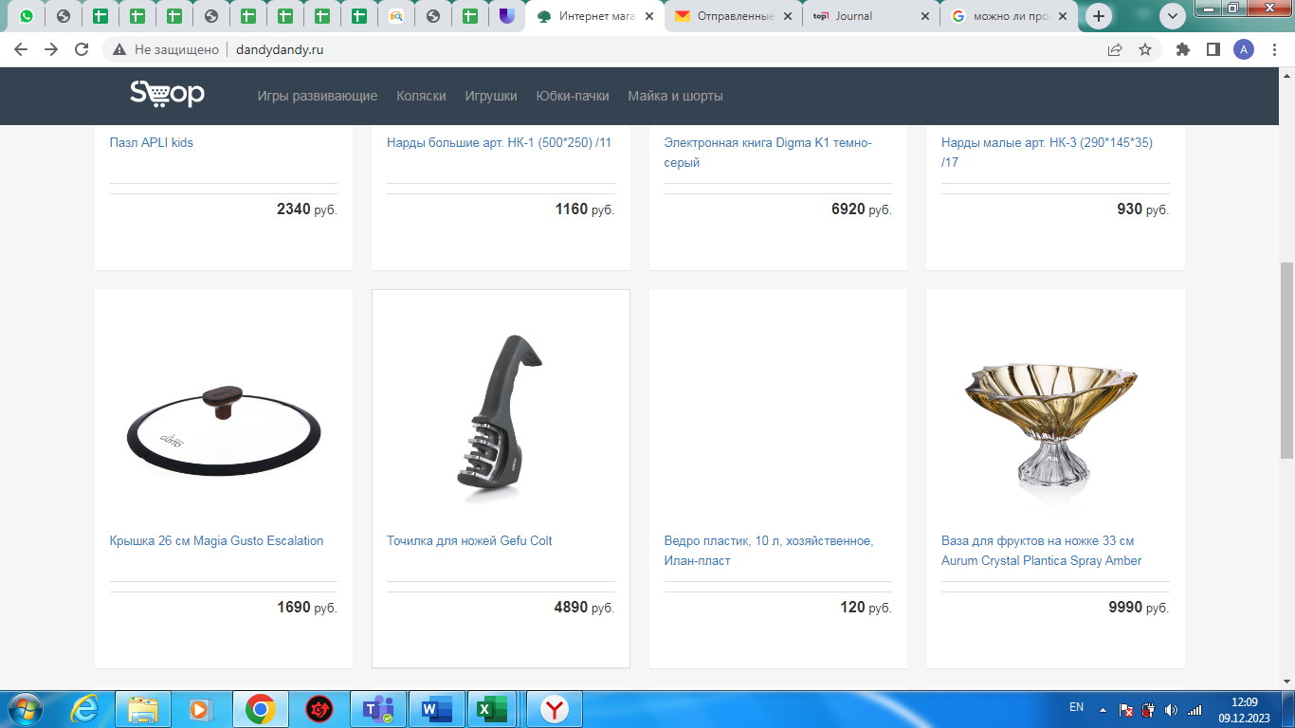
Zmb06 | Несоответствие карточек товаров выбранному разделу в каталоге товаров. | New | S3 - Major | P2-Medium | Захарова М.Б. |  | ОС: Windows 7 Браузер: Google Chrome Версия 109.0.5414.120 | Открыть главную страницу сайта http://dandydandy.ru/ | 1. Кликнуть раздел каталога Юбки-пачки. | Выпадает список карточек товара, соответствующий названию раздела. | Выпадают карточки товара, не соответствующие названию раздела, например набор пиал.
Zmb07 | Отсутствует возможность зарегистрироваться. | New | S3 - Major | P2-Medium | Захарова М.Б. |  | ОС: Windows 7 Браузер: Google Chrome Версия 109.0.5414.120 |  | Открыть главную страницу сайта http://dandydandy.ru/ | В верхней части главной страницы есть клавиша Регистрация. | На главной странице отсутствует клавиша Регистрация.
Zmb08 | Отсутствует корзина. | New | S2-Critical | P1-High | Захарова М.Б. |  | ОС: Windows 7 Браузер: Google Chrome Версия 109.0.5414.120 |  | Открыть главную страницу сайта http://dandydandy.ru/ | В верхней части главной страницы и в карточках товара есть знак Корзина. | В верхней части главной страницы и в карточках товара отсутствует знак Корзина.
Zmb09 | Отсутствует личный кабинет. | New | S3 - Major | P2-Medium | Захарова М.Б. |  | ОС: Windows 7 Браузер: Google Chrome Версия 109.0.5414.120 |  | Открыть главную страницу сайта http://dandydandy.ru/ | В верхней части главной страницы есть иконка профиля. | На главной странице отсутствует иконка профиля.
Zmb10 | Нет возможности открыть карточку товара и увидеть исчерпывающую информацию о товаре. | New | S3 - Major | P1-High | Захарова М.Б. |  | ОС: Windows 7 Браузер: Google Chrome Версия 109.0.5414.120 | Открыть главную страницу сайта http://dandydandy.ru/ | 1. Кликнуть раздел каталога Игрушки. 2. Кликнуть на карточку товара, например Игрушка-рукавичка Мякиши 458 Мишка | Открыта карточка товара с информацией о товаре. | Происходит переход на другой сайт, информации о выбранном товаре нет. | 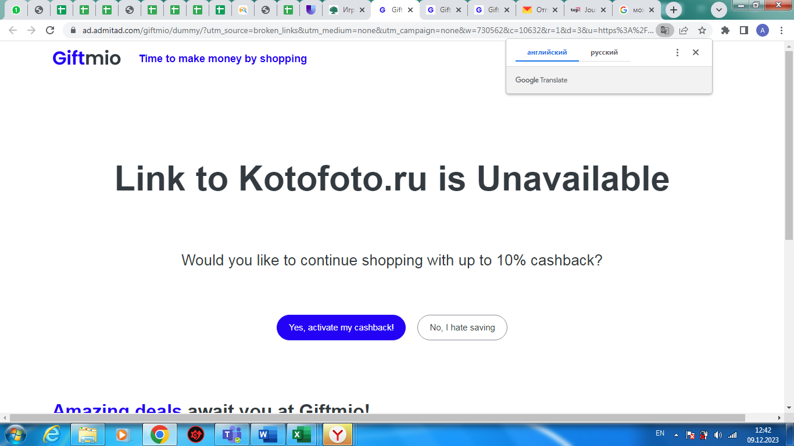
Zmb11 | Нет раздела контакты. | New | S3 - Major | P1-High | Захарова М.Б. |  | ОС: Windows 7 Браузер: Google Chrome Версия 109.0.5414.120 |  | Открыть главную страницу сайта http://dandydandy.ru/ | В подвале сайта есть раздел Контакты. | В подвале сайта отсутствует раздел Контакты. | 